상품제안서
뉴클 가벼운 도킹형 일체형 보조배터리 C타입 / 아이폰 C타입 | 상품코드: F25042

 |  |  |  |  |  |  | 02-412-0044 | www.easy1.co.kr
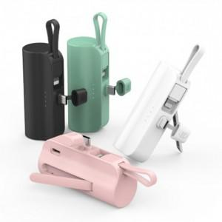

【상세/제작정보】

【인쇄/포장옵션】 | 레이저, 풀칼라 / 포장지포장

【공급단가】 | 수량 | 100~ | 300~ | 500~ | 1,000~ | 3,000~
*VAT별도 | 단가 | 6,840원 | 6,720원 | 6,550원 | 6,440원 | 6,270원

【상품 URL】 | https://dev.easy1.co.kr:443/src/goods_detail.php?gdno=25042

